Customers
Prueba | Endpoint | Solicitud | Estado esperado | Respuesta obtenida | Validación BD | Resultado
Crear cliente | POST /api/customers | { "Name": "prueba", "Email": "prueba@prueba.com", "CreatedAt": "2025-05-11T20:26:16.003Z" } | 201 Created | 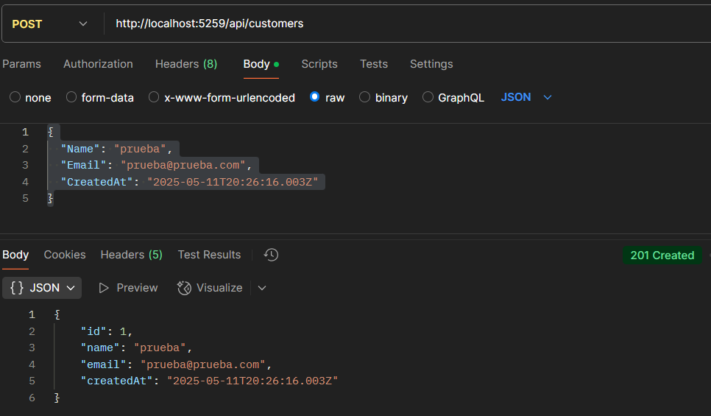 | SELECT * FROM Customers= 1 prueba prueba@prueba.com 2025-05-11 20:26:16.003 | Correcto
Listar todos los clientes | GET /api/customers | N/A | 200OK | 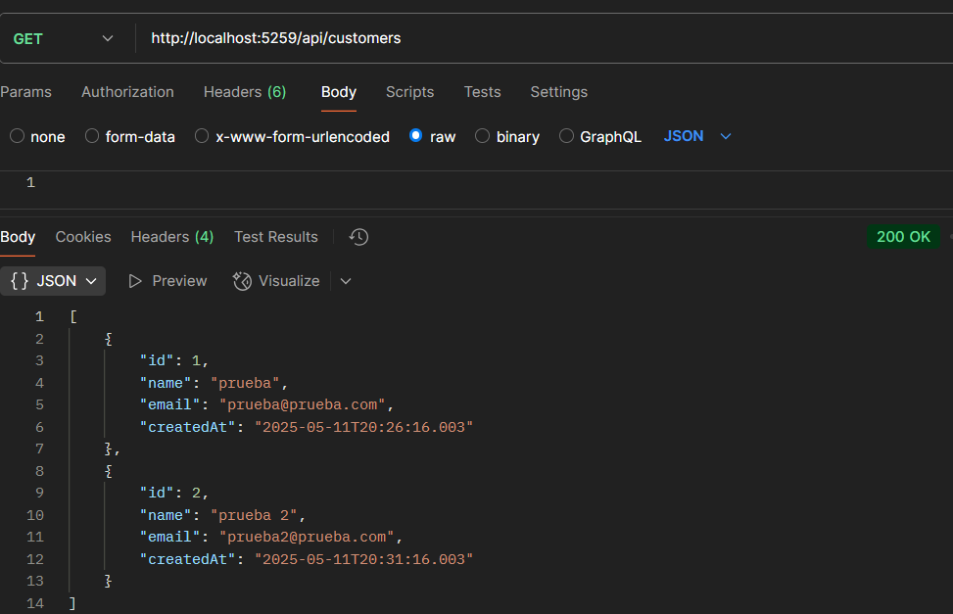 | SELECT * FROM Customers 1 prueba prueba@prueba.com 2025-05-11 20:26:16.003 2 prueba 2 prueba2@prueba.com 2025-05-11 20:31:16.003 | Correcto
Consultar Cliente por Id | GET api/customers/1 | N/A | 200OK | 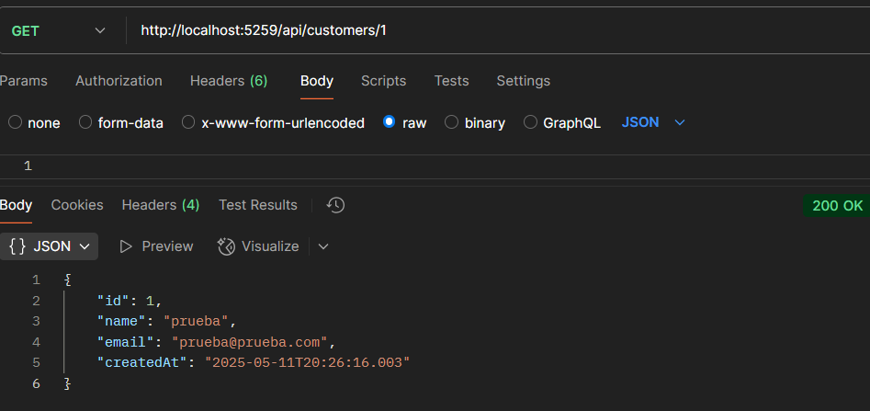 | select * from Customers where Id = 1 1 prueba prueba@prueba.com 2025-05-11 20:26:16.003 | Correcto
Modificar Cliente | PUT api/customers/1 | { "Id":"1", "Name": "Customer 01", "Email": "Customer_01@Empresa_X.com", "CreatedAt": "2025-05-11T20:26:16.003Z" } | 200OK | 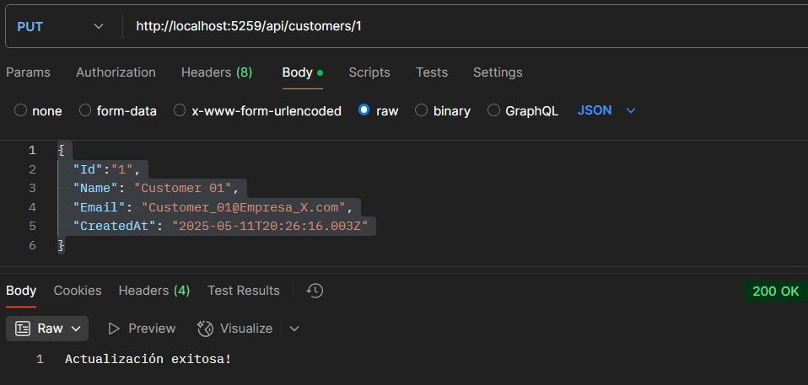 | select * from Customers where Id = 1 1 Customer 01 Customer_01@Empresa_X.com 2025-05-11 20:26:16.003 | Correcto
Eliminar Cliente | DELETE api/customers/1 | N/A | 200OK | 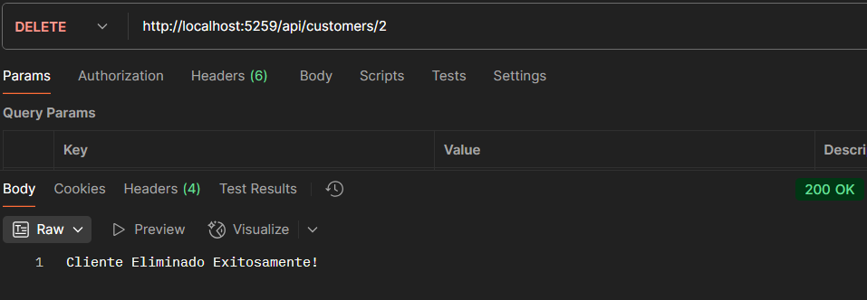 | select * from Customers where id = 2 Sin Resultados | Correcto

Orders
Prueba | Endpoint | Solicitud | Estado esperado | Respuesta obtenida | Validación BD | Resultado
Crear Orden | POST /api/Orders | { "CustomerId": 1, "TotalAmount": 200.50, "OrderDate": "2025-05-11T21:15:00.000Z", "Status": "Pendiente" } | 201 Created | 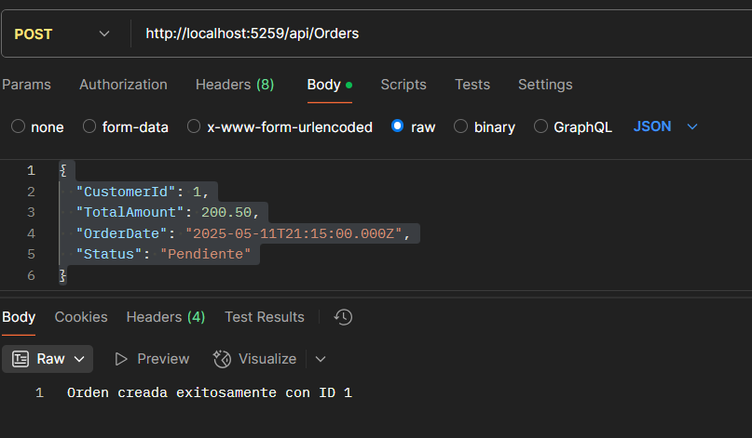 | select * from Orders where Id = 1 1 1 200.50 2025-05-11 21:15:00.000 Pendiente | Correcto
Listar Ordenes | GET /api/Orders | N/A | 200 OK | 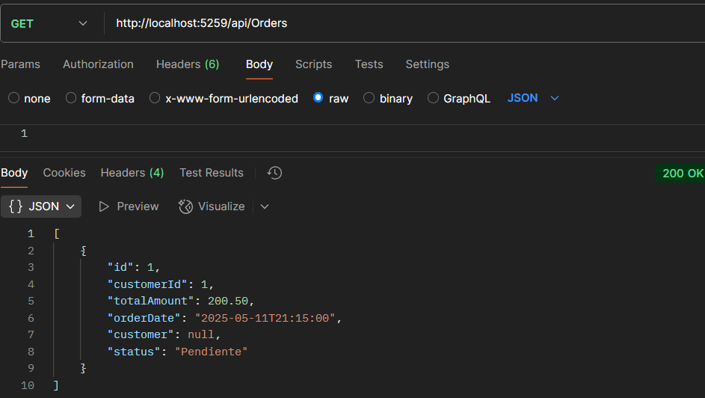 | select * from Orders 1 1 200.50 2025-05-11 21:15:00.000 Pendiente | Correcto
Cancelar Ordenes | PUT /api/Orders | 1 | 200 OK | 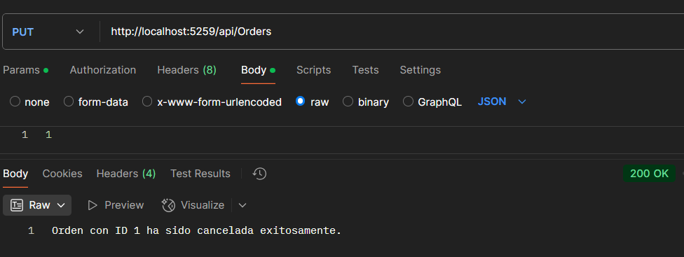 | select * from Orders WHERE Id = 1 1 1 200.50 2025-05-11 21:15:00.000 Cancelado | Correcto

